Hoja1
ÁRBOL DE PROBLEMAS

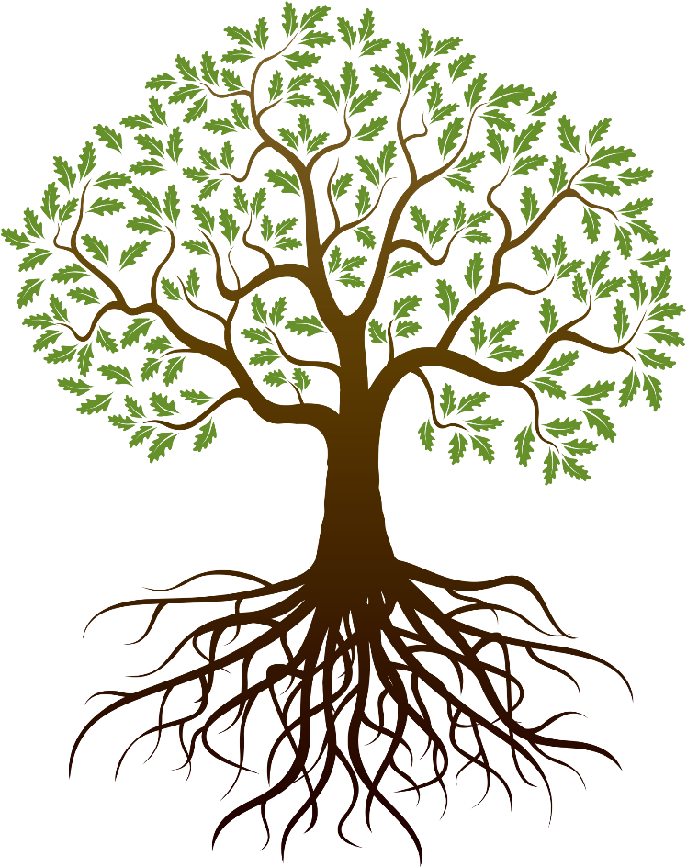
perdidas de ganancias

perdida de clientes por falta de asesorias
desconocimiento del manejo de las plataformas digitales

disminución en las ventas de los productos

Mal organización en los pedidos
Fortalecimiento de la competencia

limitación en ventas de los productos a nivel nacional

poca publicidad y promoción de la empresa
alta competencia en el mercado

mal proceso de distribución del producto
falta de capacitaciones al personal

